Feuil1
La lutte contre l'homophobie et la transphobie à l'échelle de l'établissement scolaire.
Grille d'auto-évaluation.

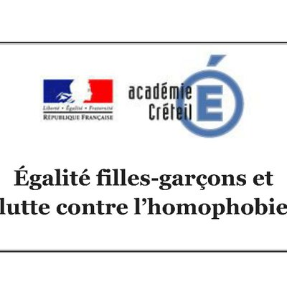

 |  | % NA
 | 1 | 100%
 | 1 | 0%
 | 1
 | 1
 | 1
 | 1
 | 1
 | 1
 | 1
 | 1
 | 1
 | 1
 | 1
 | 1
 | 1
 | 1
 | 1
 | 1
 | 1
 | 1
 |  | % NA
 | 1 | 0%
 | 1 | 100%
 | 1
 | 1
 | 1
 | 1
 | 1
 | 1
 | 1
 | 1
 | 1
 | 1
 | 1
 | 1
 | 1
 | 1
 | 1
 | 1
 | 1
 | 1
Leviers | Ressources | Non-commencé | Initié | En voie de finalisation | Finalisé
La lutte contre l'homophobie et la transphobie est inscrite au règlement intérieur. |  |  |  |  |  | 1 | Nb acquis | 0
La lutte contre l'homophobie et la transphobie apparaît dans le projet d'établissement. | ➖ |  |  |  |  | 1 | Nb total | 23
Un protocole d'action face aux violences homophobes et transphobes est adopté et appliqué. |  |  |  |  |  | 1 | % acquis | 0% | 100%
100%
0%
Un protocole d'accueil des élèves transgenres est adopté et appliqué. |  |  |  |  |  | 1
La lutte contre l'homophobie et la transphobie est inscrite à l'ordre du jour du CESCE. | ➖ |  |  |  |  | 1
Un fond d'informations et de documentation dédié est facilement accessible au CDI. |  |  |  |  |  | 1
Une cellule d'écoute est mise en place en collaboration entre les différents personnels (Psy-EN, Référent, CPE, etc). | ➖ |  |  |  |  | 1
Des personnes adultes ressources sont clairement identifiables par les élèves dans l'établissement. |  |  |  |  |  | 1 | Nb EVA | 0
 |  | % EVA
 | 1 | 0%
 | 1 | 100%
 | 1
 | 1
 | 1
 | 1
 | 1
 | 1
 | 1
 | 1
 | 1
 | 1
 | 1
 | 1
 | 1
 | 1
 | 1
 | 1
 | 1
 | 1
 |  | % acquis
 | 1 | 0%
 | 1 | 100%
 | 1
 | 1
 | 1
 | 1
 | 1
 | 1
 | 1
 | 1
 | 1
 | 1
 | 1
 | 1
 | 1
 | 1
 | 1
 | 1
 | 1
 | 1
Des affichages variés donnent de la visibilité aux identités LGBT dans l'établissement. |  |  |  |  |  | 1 | Nb total | 23
0%
Les grandes dates sont utilisées pour proposer des actions et événements dédiés (11 octobre, 17 mai). |  |  |  |  |  | 1 | % EVA | 0% | 100%
0%
Des interventions régulières sont réalisées par les associations agréées de lutte contre les LGBTphobies. |  |  |  |  |  | 1
Les élèves du CVC/CVL sont invité(e)s et accompagné(e)s pour mener des actions dédiées. |  |  |  |  |  | 1
Les élèves délégué(e)s bénéficient de formations de lutte contre les LGBTphobies. |  |  |  |  |  | 1
Les personnels sont invité(e)s à se former en se voyant proposer des parcours de formation (PAF, FIL, M@gistère). |  |  |  |  |  | 1 | Nb NA | 0
Des toilettes mixtes sont proposées aux élèves au sein de l'établissement. |  |  |  |  |  | 1 | Nb total | 23
Des vestiaires mixtes, individuels ou des horaires décalés d'accès aux vestiaires sont proposés aux élèves. |  |  |  |  |  | 1 | % NA | 0% | 100%
Toilettes et vestiaires font l'objet d'une surveillance accrue face à d'éventuelles violences. |  |  |  |  |  | 1
Aucun pictogramme basé sur le genre n'est affiché (toilettes filles/garçons, par exemple). | ➖ |  |  |  |  | 1
Aucune différence de traitement n'est faite sur les restrictions vestimentaires selon le genre. |  |  |  |  |  | 1
Les actions menées bénéficient d'une communication claire et visible (ENT, site internet). | ➖ |  |  |  |  | 1 | Nb NA | 23
Si l'élève le désire, un accompagnement dans l'échange avec les responsables légaux, sécurisé et sécurisant, est proposé. |  |  |  |  |  | 1 | Nb total | 23
Les élèves le souhaitant, avec accord des responsable légaux, bénéficient d'un changement de prénom et pronoms d'usage. |  |  |  |  |  | 1 | % NA | 100% | 0%
Les personnels sont invité(e)s à s'investir dans des projets liés aux questions d'identité de genre et d'orientation sexuelle. | ➖ |  |  |  |  | 1

Par Yves Kerdudo.

